기본작업-1
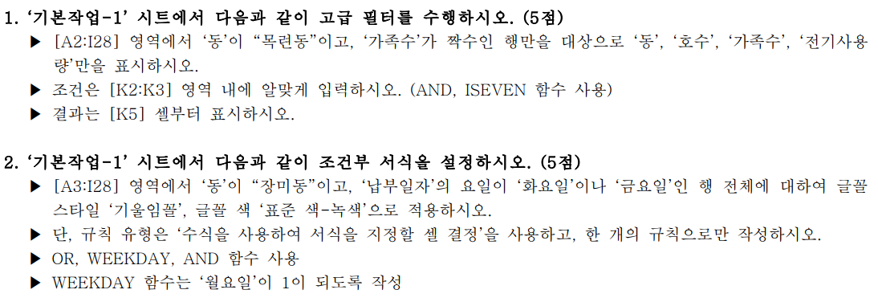
동 | 호수 | 납부일자 | 가족수 | 전기사용량 | 공동요금 | 전기요금 | 단위별공동요금 | 층수
목련동 | 502 | 2022-02-01 | 1 | 423 | 25000 | 183987.1 | 833 | 5
장미동 | 303 | 2022-02-07 | 7 | 724 | 35000 | 495797.32 | 700 | 3
국화동 | 403 | 2022-02-20 | 2 | 222 | 40000 | 43313.8 | 800 | 4
목련동 | 503 | 2022-02-12 | 2 | 438 | 25000 | 190252.6 | 500 | 5
장미동 | 503 | 2022-02-13 | 3 | 171 | 35000 | 3049.723 | 700 | 5
목련동 | 603 | 2022-02-25 | 6 | 741 | 25000 | 507135.13 | 500 | 6
목련동 | 401 | 2022-02-02 | 4 | 548 | 25000 | 382305.7 | 1250 | 4
목련동 | 301 | 2022-02-03 | 6 | 154 | 25000 | 2817.136 | 1250 | 3
장미동 | 701 | 2022-02-07 | 6 | 663 | 35000 | 455114.59 | 1750 | 7
장미동 | 802 | 2022-02-08 | 4 | 476 | 35000 | 196183.94 | 1166 | 8
국화동 | 702 | 2022-02-12 | 7 | 765 | 40000 | 523141.45 | 1333 | 7
장미동 | 303 | 2022-02-09 | 3 | 460 | 35000 | 189834.9 | 700 | 3
국화동 | 501 | 2022-02-21 | 4 | 157 | 40000 | 2874.541 | 2000 | 5
목련동 | 402 | 2022-02-25 | 2 | 203 | 25000 | 39743.7 | 833 | 4
장미동 | 302 | 2022-02-01 | 4 | 237 | 35000 | 44796.331 | 1166 | 3
국화동 | 903 | 2022-02-12 | 7 | 682 | 40000 | 467786.26 | 800 | 9
목련동 | 901 | 2022-02-16 | 3 | 457 | 25000 | 188644.455 | 1250 | 9
장미동 | 103 | 2022-02-23 | 5 | 134 | 35000 | 2569.456 | 700 | 1
국화동 | 203 | 2022-02-21 | 6 | 588 | 40000 | 405094.84 | 800 | 2
목련동 | 402 | 2022-02-13 | 5 | 492 | 25000 | 200477.896 | 833 | 4
장미동 | 502 | 2022-02-19 | 2 | 520 | 35000 | 381880 | 1166 | 5
장미동 | 603 | 2022-02-04 | 3 | 444 | 35000 | 183485.86 | 700 | 6
목련동 | 402 | 2022-02-08 | 5 | 766 | 25000 | 523808.38 | 833 | 4
목련동 | 902 | 2022-02-07 | 2 | 660 | 25000 | 481210 | 833 | 9
장미동 | 501 | 2022-02-15 | 5 | 157 | 35000 | 2854.288 | 1750 | 5
장미동 | 201 | 2022-02-22 | 3 | 407 | 35000 | 168803.705 | 1750 | 2

계산작업
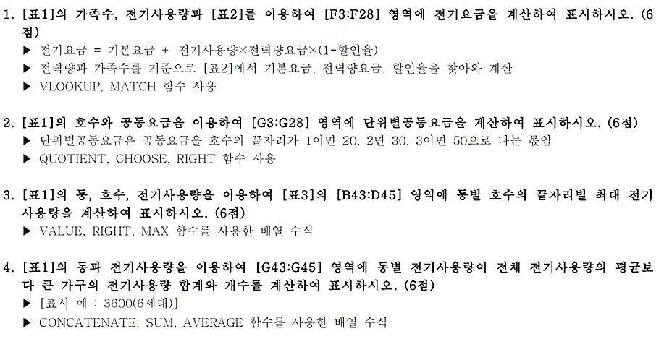
[표1]
동 | 호수 | 가족수 | 전기사용량 | 공동요금 | 전기요금 | 단위별공동요금 | 층수 | 엘리베이터요금
목련동 | 502 | 1 | 423 | 25,000 |  |  | 5
장미동 | 303 | 7 | 724 | 35,000 |  |  | 3
국화동 | 403 | 2 | 222 | 40,000 |  |  | 4
목련동 | 503 | 2 | 438 | 25,000 |  |  | 5
장미동 | 503 | 3 | 171 | 35,000 |  |  | 5
목련동 | 603 | 6 | 741 | 25,000 |  |  | 6
목련동 | 401 | 4 | 548 | 25,000 |  |  | 4
목련동 | 301 | 6 | 154 | 25,000 |  |  | 3
장미동 | 701 | 6 | 663 | 35,000 |  |  | 7
장미동 | 802 | 4 | 476 | 35,000 |  |  | 8
국화동 | 702 | 7 | 765 | 40,000 |  |  | 7
장미동 | 303 | 3 | 460 | 35,000 |  |  | 3
국화동 | 501 | 4 | 157 | 40,000 |  |  | 5
목련동 | 402 | 2 | 203 | 25,000 |  |  | 4
장미동 | 302 | 4 | 237 | 35,000 |  |  | 3
국화동 | 903 | 7 | 682 | 40,000 |  |  | 9
목련동 | 901 | 3 | 457 | 25,000 |  |  | 9
장미동 | 103 | 5 | 134 | 35,000 |  |  | 1
국화동 | 203 | 6 | 588 | 40,000 |  |  | 2
목련동 | 402 | 5 | 492 | 25,000 |  |  | 4
장미동 | 502 | 2 | 520 | 35,000 |  |  | 5
장미동 | 603 | 3 | 444 | 35,000 |  |  | 6
목련동 | 402 | 5 | 766 | 25,000 |  |  | 4
목련동 | 902 | 2 | 660 | 25,000 |  |  | 9
장미동 | 501 | 5 | 157 | 35,000 |  |  | 5
장미동 | 201 | 3 | 407 | 35,000 |  |  | 2

[표2]
전력량 |  |  |  | 가족수
구간 |  | 기본요금 | 전력량요금 | 1명 이상 | 3명 이상 | 5명 이상
 |  |  |  | 2명 이하 | 4명 이하
0~ | 100kWh | 410 | 60.7 | 0% | 3% | 4%
101~ | 200kWh | 910 | 12.9 | 0% | 3% | 4%
201~ | 300kWh | 1600 | 187.9 | 0% | 3% | 5%
301~ | 400kWh | 3850 | 280.6 | 0% | 3% | 5%
401~ | 500kWh | 7300 | 417.7 | 0% | 5% | 6%
500kWh초과 |  | 12940 | 709.5 | 0% | 5% | 6%

[표3] 동별 호수별 최대 전기사용량 |  |  |  |  | [표4] 동별 전기사용량 합계/개수
동 | 1 | 2 | 3 |  | 동 | 합계/개수
목련동 | 548 |  |  |  | 목련동
장미동 |  |  |  |  | 장미동
국화동 |  |  |  |  | 국화동

분석작업-1
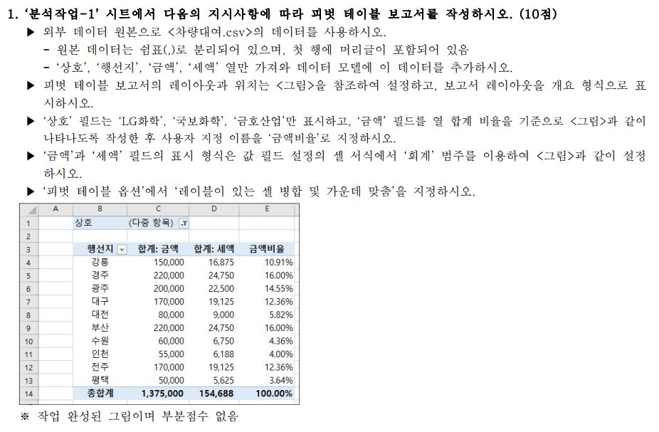

기타작업-2
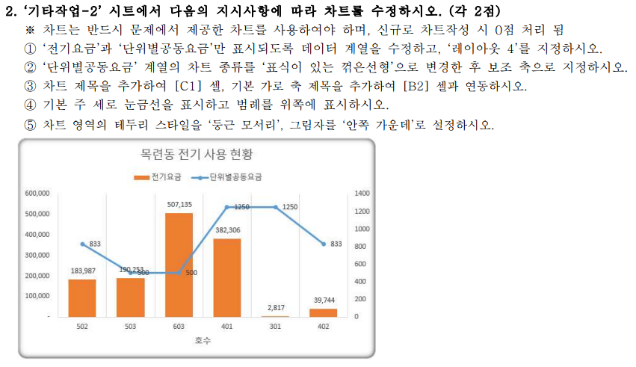
[표1] | 목련동 전기 사용 현황
호수 | 가족수 | 전기사용량 | 공동요금 | 전기요금 | 단위별공동요금
502 | 1 | 423 | 25,000 | 183,987 | 833
503 | 2 | 438 | 25,000 | 190,253 | 500
603 | 6 | 741 | 25,000 | 507,135 | 500
401 | 4 | 548 | 25,000 | 382,306 | 1250
301 | 6 | 154 | 25,000 | 2,817 | 1250
402 | 2 | 203 | 25,000 | 39,744 | 833
901 | 3 | 457 | 25,000 | 188,644 | 1250
402 | 5 | 492 | 25,000 | 200,478 | 833
402 | 5 | 766 | 25,000 | 523,808 | 833
902 | 2 | 660 | 25,000 | 481,210 | 833

기타작업-3
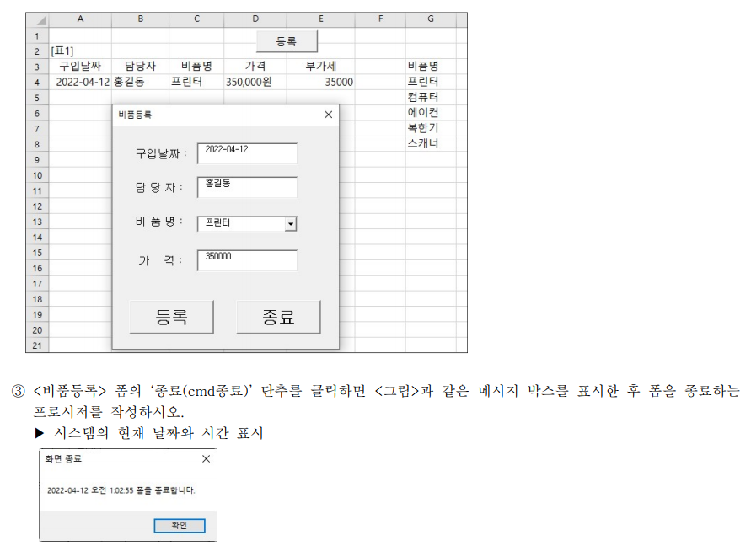
[표1]
구입날짜 | 담당자 | 비품명 | 가격 | 부가세 | 비품명
2022-04-12 | 홍길동 | 프린터 | 350,000원 | 35000 | 프린터
 |  |  |  |  | 컴퓨터
 |  |  |  |  | 에이컨
 |  |  |  |  | 복합기
 |  |  |  |  | 스캐너

